ETUDE 1 inventaire
N°1 Inventorier les menuiseries extérieures - 29pts |  |  |  |  |  |  | 0.0 | /29

 |  |  |  |  |  |  | 29 | Erreurs
Afin de compléter le dossier de consultation des entreprises, vous devez réaliser l’inventaire des menuiseries extérieures du sous-sol, RdC.

Données :
* | LNB et HNB des murs-rideaux seront entraxes d’épines et de traverses.

 |  |  |  |  |  |  | Sous-sol
 |  |  |  |  |  |  | RdC
 |  |  |  |  |  |  | 1er étage
 |  |  |  |  |  |  | ???
Rep | Situation | Désignation | Type de pose | Qté | LNB (mm) | HNB (mm) |  |  | Rep | Situation | Désignation | Type de pose | Qté | LNB (mm) | HNB (mm)
A | Sous-sol | Châssis fixes cintrés 5 divisions | Applique | ??? | ??? | ??? | Châssis fixes cintrés 5 divisions | 1 | A | Sous-sol | Châssis fixes cintrés 5 divisions | Applique | 1 | 12,194 | 2,420 |  |  | 0 | 0 | 0
CORRIGE
B | Sous-sol | Porte 2vtx Ouvrant ext. | Applique | ??? | 1,200 | 2,250 | Ensemble fixe | 2 | B | Sous-sol | Porte 2vtx Ouvrant ext. | Applique | 1 | 1,200 | 2,250 |  |  | 0
C | ??? | ??? | Applique | ??? | ??? | ??? | Porte 2vtx Ouvrant ext. | 3 | C | RdC | Ensemble fixe | Applique | 7 | 2,770 | 2,400 | 0 | 0 | 0 | 0 | 0
D | RdC | Châssis fixe | Applique | 7 | 300 | 300 | Ensemble coulissants | 4 | D | RdC | Châssis fixe | Applique | 7 | 300 | 300
E | ??? | ??? | Applique | ??? | ??? | ??? | Châssis fixe | 5 | E | RdC | Porte 1V ouvrant ext. | Applique | 1 | 960 | 2,150 | 0 | 0 | 0 | 0 | 0
F | ??? | ??? | Applique | ??? | ??? | ??? | Porte 1V ouvrant ext. | 6 | F | RdC | Ensemble coulissants | Applique | 2 | 5,800 | 1,108 | 0 | 0 | 0 | 0 | 0
MR1 | ??? | ??? | / | ??? | ??? | ??? | Porte-fenêtre 2v | 7 | MR1 | RdC | Mur-rideau | / | 1 | 5,932 | 3,492 | 0 | 0 | 0 | 0 | 0
MR2.1 | ??? | ??? | / | ??? | ??? | ??? | Mur-rideau | 8 | MR2.1 | RdC | Mur-rideau | / | 1 | 7,940 | 3,492 | 0 | 0 | 0 | 0 | 0 | 0
 |  |  |  |  |  |  | Oscillo-battant 1V | 9
 |  |  |  |  |  |  | ??? | ???

ETUDE 2 AEV
N°2 Vérifier le classement AEV des menuiseries - 10pts |  |  |  |  |  | 0.0 | /10

 |  |  |  |  |  | 10 | Erreurs
Afin de s’assurer du classement des menuiseries indiqué dans le CCTP et préparer la réponse à l’appel d’offres, votre responsable du bureau d’études vous demande de vérifier leur classement AEV.

1. Classement minimal des menuiseries.

CORRIGE
RENSEIGNEMENTS |  |  |  | 1 | 0 | 10,2 m | A*1 | RENSEIGNEMENTS
Ø REGION |  | ??? |  | 2 | II | 11,5 m | A*2 | Ø REGION |  | 2 |  | 0
Ø SITUATION - CATEGORIE |  | ??? |  | 3 | IIIa | 12,4 m | A*3 | Ø SITUATION - CATEGORIE |  | IV |  | 0
Ø HAUTEUR / SOL (m) |  | ??? |  | 4 | IIIb | 13,7 m | E*3 | Ø HAUTEUR / SOL (m) |  | 12,4 m |  | 0
Ø Classe de PERMEABILITE à l’AIR |  | ??? |  | 5 | IV | 15,9 m | E*4 | Ø Classe de PERMEABILITE à l’AIR |  | A*2 |  | 0
Ø Classe d’ETANCHEITE à l’EAU |  | ??? |  | ??? | ??? | ??? | E*5 | Ø Classe d’ETANCHEITE à l’EAU |  | E*4 |  | 0
Ø Classe de RESISTANCE au VENT |  | ??? |  |  |  |  | E*6 | Ø Classe de RESISTANCE au VENT |  | V*A2 |  | 0
 |  |  |  |  |  |  | E*7
 |  |  |  |  |  |  | E*8
 |  |  |  |  |  |  | V*A1
2. Classement AEV du CCTP. |  |  |  |  |  |  | V*A2
 |  |  |  |  |  |  | V*A3
PERMEABILITE à l’AIR | ETANCHEITE à l’EAU |  | RESISTANCE au VENT |  |  |  | ??? | PERMEABILITE à l’AIR | ETANCHEITE à l’EAU |  | RESISTANCE au VENT
??? | ??? |  | ??? |  |  |  |  | A*2 | E*4 |  | V*A2 | 0 | 0 | 0

3. Conclusion
??? |  |  |  |  |  |  |  | Les menuiseries préconisées par le CCTP respèctent les normes. |  |  |  | 0
Les menuiseries préconisées par le CCTP respèctent les normes.
Les menuiseries préconisées par le CCTP ne respèctent pas les normes. |  |  |  |  |  |  |  |  |  |  |  | 0
???

ETUDE 3 Vitrage
N°3 Vérifier l’épaisseur des vitrages du mur-rideau MR1 - 21pts |  |  |  | 0.0 | /21

 |  |  |  | 21 | Erreurs
Afin de préparer le détail quantitatif et estimatif du dossier de consultation des entreprises, vous devez vérifier l’épaisseur du vitrage du mur-rideau MR1 du RdC préconisé par le CCTP. Vitrage repéré V1 sur l’élévation du MR1 (dossier Entreprise).

 |  | 4/12/4
RENSEIGNEMENTS |  | 4/16/4 | 10,2 m |  | RENSEIGNEMENTS
Composition du vitrage selon CCTP | ??? | 4/12/44.2 | 11,5 m |  | Composition du vitrage selon CCTP | 4/12/44.2 | 0
Région | ??? | 4/16/44.2 | 12,4 m |  | Région | 2 | 0
CORRIGE
Catégorie de terrain | ??? | ??? | 13,7 m |  | Catégorie de terrain | IV | 0
La hauteur du bâtiment (m) | ??? | 1 | 15,9 m |  | La hauteur du bâtiment (m) | 12,4 m | 0
Pression du vent (Pa) | ??? | 2 | ??? |  | Pression du vent (Pa) | 1100 Pa | 0
Longueur du vitrage L (m) (arrondi au millème) | ??? | 3 | 850 Pa |  | Longueur du vitrage L (m) (arrondi au millème) | 1.778 | 0 | 1,8 – 0,022 = 1,778m
Largeur du vitrage l (m) (arrondi au millème) | ??? | 4 | 900 Pa |  | Largeur du vitrage l (m) (arrondi au millème) | 0.560 | 0 | 0,582 – 0,022 = 0,560m
Nombre d’appuis | 4 | 5 | 1100 Pa |  | Nombre d’appuis | 4
Facteur de réduction C | ??? | ??? | 1200 Pa |  | Facteur de réduction C | 1 | 0
Facteur d’équivalence e1 | ??? | O | 1500 Pa |  | Facteur d’équivalence e1 | 1.6 | 0
Facteur d’équivalence e2 | ??? | II | 1800 Pa |  | Facteur d’équivalence e2 | 1.3 | 0
Facteur d’équivalence e3 | ??? | IIIa | ??? |  | Facteur d’équivalence e3 | 1 | 0
Facteur l/L (arrondir au dixième supérieur) | ??? | IIIb | OK |  | Facteur l/L (arrondir au dixième supérieur) | 0.4 | 0
a (3 chiffres apès la virgule) | ??? | IV | Pas OK |  | a (3 chiffres apès la virgule) | 1.871 | 0
 |  | ??? | ???

CORRIGE
CALCULS & VERIFICATIONS |  |  |  |  | CALCULS & VERIFICATIONS
e1 (mm) (arrondir au dixième supérieur) | ??? |  |  |  | e1 (mm) (arrondir au dixième supérieur) | 2.9 | 0
eR (mm) (arrondir au dixième supérieur) | ??? |  |  |  | eR (mm) (arrondir au dixième supérieur) | 7.5 | 0
Vérification eR >e1 x C | ??? |  |  |  | Vérification eR >e1 x C | OK | 0
eF (mm) (arrondir au dixième supérieur) | ??? |  |  |  | eF (mm) (arrondir au dixième supérieur) | 6.3 | 0
Flèche réelle du vitrage f (mm) (arrondir au dixième supérieur) | ??? |  |  |  | Flèche réelle du vitrage f (mm) (arrondir au dixième supérieur) | 0.5 | 0
Flèche admissible (1/60e de b) (mm) (arrondir au dixième supérieur) | ??? |  |  |  | Flèche admissible (1/60e de b) (mm) (arrondir au dixième supérieur) | 9.3 | 0
Vérification > f | ??? |  |  |  | Vérification > f | OK | 0

CONCLUSION |  |  |  |  | CONCLUSION
??? |  |  |  |  | Le vitrage respecte les normes |  | 0
Le vitrage respecte les normes |  |  |  |  | Le vitrage respecte les normes |  |  | 0
Le vitrage ne respecte pas les normes
???

ETUDE 4 Epine
N°4 Vérifier le choix de l’épine FM157 du MR 2.1 - 14pts |  |  |  |  |  |  |  | 0.0 | /14

 |  |  |  |  |  |  |  | 14 | Erreurs
Afin de préparer le dimensionnement du montant file 4 du mur-rideau MR 2.1, vous devez vérifier le choix du profilé épine FM157 (sans renfort) prédéfini par le dossier de consultation des entreprises.

CORRIGE
- Vérification par abaque.

- Vérification par calcul.

- Conclusion.

VERIFICATION PAR ABAQUE /6pts

Entraxe des montants L (m) = |  |  | ??? |  |  | Arrondi au millème |  | O |  | Entraxe des montants L (m) = |  |  | 1.800 |  | 0
Hauteur de l’épine entre 2 appuis (m) = |  |  | ??? |  |  | Arrondi au millème |  | II |  | Hauteur de l’épine entre 2 appuis (m) = |  |  | 2.800 |  | 0
Région |  | ??? | Pression du vent (Pa) = Prendre arrondi à la centaine supérieure |  | ??? |  |  | IIIa |  | Région |  | 2 | Pression du vent (Pa) = Prendre arrondi à la centaine supérieure | 745 | 0 | 0
Catégorie de terrain |  | ??? |  |  |  |  |  | IIIb |  | Catégorie de terrain |  | IV |  |  | 0
Hauteur du bâtiment (m) |  | ??? |  |  |  |  |  | IV |  | Hauteur du bâtiment (m) |  | 12.4 |  |  | 0 |  | 0
 |  |  |  |  |  |  |  | ???

Lecture du tableau croisé /3pts |  |  | Ecrire un X dans la bonne case

??? | Position sous la courbe de l’épine FM157 (inertie suffisante). |  |  |  |  |  |  |  |  |  | 0
??? | Position au-dessus de la courbe de l’épine FM157 (inertie insuffisante). |  |  |  |  |  |  |  |  | X | 0
??? | Position insuffisamment précise. |  |  |  |  |  |  |  |  |  | 0 | 0

VERIFICATION PAR CALCUL /14pts |  |  |  | (Selon la norme Européenne EN 13830)
H < 3m | H > 3m | ???
Largeur de charge reprise par le montant L (cm) |  |  | ??? |  |  | Arrondi au dixième |  |  |  | Largeur de charge reprise par le montant L (cm) |  |  | 180.0 |  | 0
Hauteur de l’épine entre 2 appuis H (cm) |  |  | ??? |  |  | Arrondi au dixième |  |  |  | Hauteur de l’épine entre 2 appuis H (cm) |  |  | 354.4 |  | 0
H < 3m ou H > 3m |  |  | ??? |  |  |  |  |  |  | H < 3m ou H > 3m |  |  | H > 3m |  | 0
Pression du vent (daN/cm²) |  |  | ??? |  |  |  |  |  |  | Pression du vent (daN/cm²) |  |  | 745.10-5 |  | 0
E (module d’élasticité de l’aluminium) daN/cm² |  |  | 700,000.0 |  |  |  |  |  |  | E (module d’élasticité de l’aluminium) daN/cm² |  |  | 700,000.0
Moment d’inertie de l’épine FM157 à vérifier (cm4) |  |  | ??? |  |  | Arrondi au dixième |  |  |  | Moment d’inertie de l’épine FM157 (cm4) |  |  | 181.9 |  | 0
Moment d’inertie minimum calculé (cm4) |  |  | ??? |  |  | Arrondi au dixième |  |  |  | Moment d’inertie minimum calculé (cm4) |  |  | 262.3 |  | 0 | 0
626 | 626.10-5 | 797 | 797.10-5 | 745 | 745.10-5 | 990 | 990.10-5 | 949 | 949.10-5 | ???

CONCLUSION /4pts
Le moment d’inertie du profilé choisi est insuffisant. | Le moment d’inertie du profilé choisi est supérieur au minimum demandé par la norme. | ???
??? |  |  |  |  |  |  |  |  |  | Le moment d’inertie du profilé choisi est insuffisant. |  |  |  |  | 0
 |  |  |  |  |  |  |  |  |  |  |  |  |  |  |  |  | 0

ETUDE 5 PLAN
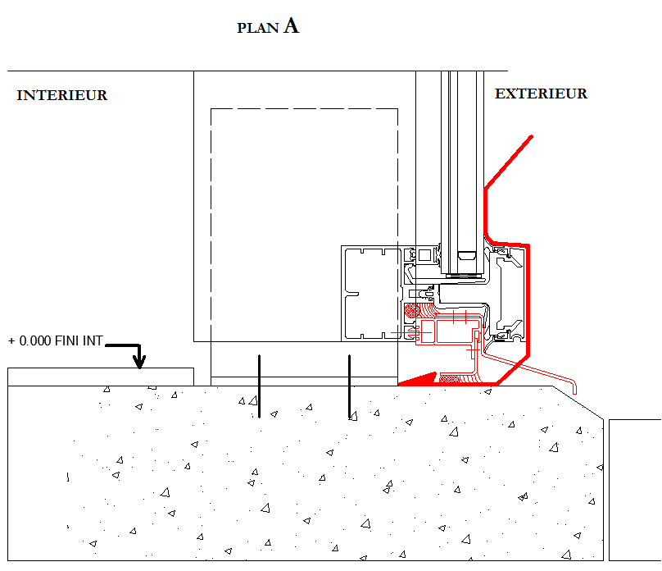
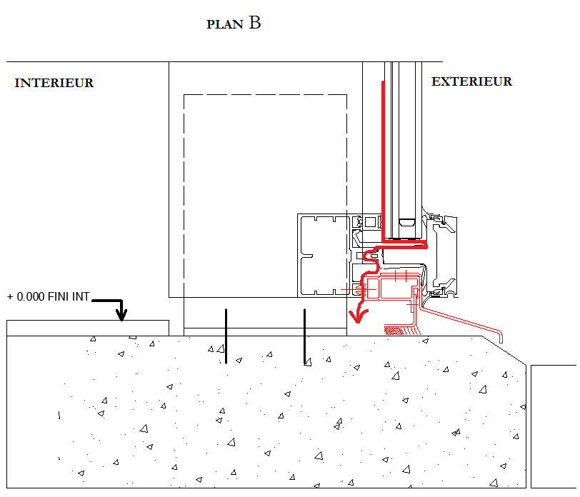
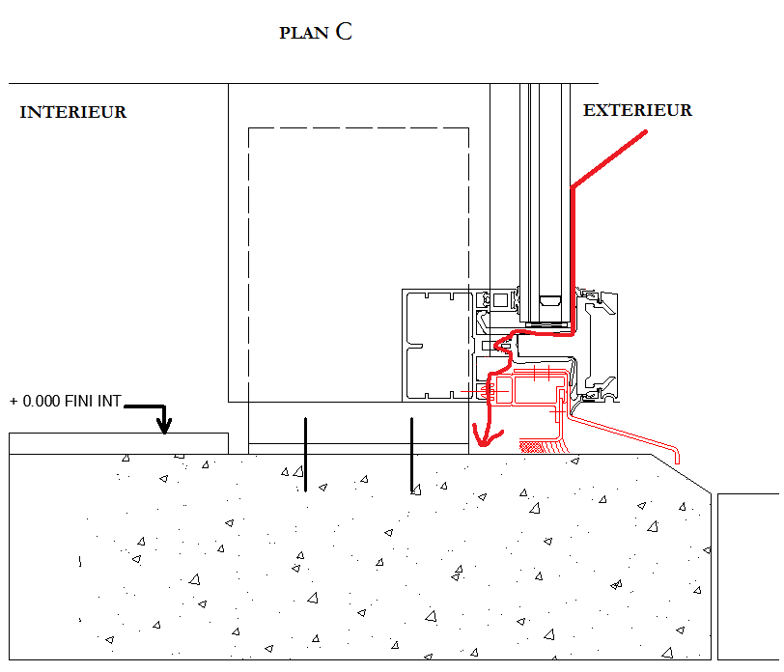
N°5 Représenter l’étanchéité sol/mur rideau - 15pts |  |  |  | 0.0 | /15
CORRIGE
 |  |  |  | 1 | Erreurs
Vous êtes chargés par le responsable du bureau d’études de proposer une solution de calfeutrement d’étanchéité en partie basse entre la dalle en béton et le mur-rideau MR.

Vous devez :
 | - Choisir le plan qui correspond aux exigences du gamiste.
 |  |  |  |  |  | Réponse : | Plan A | 0
 | Réponse : | ???
Plan A | Plan B | Plan C | ???

ETUDE 6 ARC CORDE
N°6 Calculer une longueur de profil cintré de l’ensemble cintré Rep A - 12pts |  |  |  |  |  | 0.0 | /12
CORRIGE
 |  |  |  |  |  | 4 | Erreurs
Afin de préparer la fabrication de l’ensemble menuisé cintré Rep A, situé au sous-sol, votre chef de production vous demande de calculer la longueur de la traverse heute citrée.

CALCUL de la traverse cintrée Rep A3

Désignation | Rayon NB (mm) | Rayon fabrication | CORDE | a | ARC |  |  | Désignation | Rayon NB (mm) | Rayon fabrication | CORDE | a | ARC
 |  | (mm) | (mm) | (°) | (mm) |  |  |  |  | (mm) | (mm) | (°) | (mm)
Châssis A3 | ??? | ??? | 3,590 | ??? | ??? |  |  | Châssis A3 | 8,890 | 8,895 | 3,590 | 23.25 | 3,614 | 0 | 0 | 0 | 0 | 0
 |  |  |  | arr.100e

ETUDE 7 FICHE DEBIT
N°7 Établir la fiche de débit de l’ensemble cintré Rep A 39pts |  |  |  |  |  |  | 0.0 | /39

 |  |  |  |  |  |  | 39 | Erreurs
Afin de préparer la fabrication de l’ensemble menuisé cintré Rep A, situé au sous-sol, votre chef de production vous demande d’établir la fiche de débit de la partie repérée A3 de l’ensemble composé fixe 5 divisions (entre les files 5 et 6).

- dans un PREMIER temps, calculez les valeurs de débit des autres profilés.
- Enfin, calculez les dimensions des volumes de vitrage, repérés A3-1 à A3-8.

FICHE de DEBIT Rep A3
 |  |  |  | Arrondi au 10e |  |  |  |  |  |  |  |  | Arrondi au 10e
REF | Désignation |  | Qté | Débit | Angles |  |  | REF | Désignation |  | Qté | Détail du calcul | Débit | Angles
 |  |  |  |  | Gauche | Droit |  |  |  |  |  |  |  | Gauche | Droit
8216 | Traverse dormant cintrée |  | 1 | ??? | ??? | ??? |  | 8216 | Traverse dormant cintrée |  | 1 | voir etude 6 | 3,614 | 50.5 | 50.5 |  | 0 | 0 | 0
8216 | Traverse dormant bas |  | 1 | 3 590 | 45 | 45 |  | 8216 | Traverse dormant bas |  | 1 | = corde | 3 590 | 45 | 45
8216 | Montant dormant gauche |  | 1 | 2,231 | 50.5 | 45 |  | 8216 | Montant dormant gauche |  | 1 | 2 236 – 10 + 5 | 2,231 | 50.5 | 45
8216 | Montant dormant droit |  | ??? | ??? | ??? | ??? |  | 8216 | Montant dormant droit |  | 1 | 2 236 – 10 + 5 | 2,231 | 45 | 50.5 | 0 | 0 | 0 | 0
8654 | Montant assemblage renforcé |  | 2 | 2,232 | 90 | 90 |  | 8654 | Montant assemblage renforcé |  | 2 | - | 2,232 | 90 | 90
8239 | Montant intermédiaire renforcé |  | ??? | ??? | ??? | ??? |  | 8239 | Montant intermédiaire renforcé |  | 1 | 2 420 – 10 – 24.7 -24.7 + 5 | 2 365.6 | 90 | 90 | 0 | 0 | 0 | 0
CORRIGE
8204 | Traverse intermédiaire |  | ??? | ??? | ??? | ??? |  | 8204 | Traverse intermédiaire |  | 6 | 1 800 – (54.4/2) – (43.9/2) | 1,751 | 90 | 90 | 0 | 0 | 0 | 0
8889 | Traverse parclose cintrée G |  | 1 | 1,763 | 90 | 101 |  | 8889 | Traverse parclose cintrée G |  | 1 | - | 1,763 | 90 | 101
8889 | Traverse parclose cintrée D |  | 1 | 1,763 | 101 | 90 |  | 8889 | Traverse parclose cintrée D |  | 1 | - | 1,763 | 101 | 90
8889 | Montant parclose haut latéral |  | 2 | 367 | 90 / | 90 |  | 8889 | Montant parclose haut latéral |  | 2 | - | 367 | 90 / | 90
…………
…………
8889 | Montant parclose haut central |  | 2 | 524 | 90 | 90 |  | 8889 | Montant parclose haut central |  | 2 | - | 524 | 90 | 90
8889 | Traverse Parclose |  | ??? | ??? | ??? | ??? |  | 8889 | Traverse Parclose |  | 14 | 1 800 – (54.4/2) – (43.9/2) | 1,751 | 90 | 90 | 0 | 0 | 0 | 0
8889 | Montant parclose 1-2 |  | ??? | ??? | ??? | ??? |  | 8889 | Montant parclose 1-2 |  | 4 | 650 – 10 – 24.7 – 19.7 – (43.9/2) – 19.7 | 554 | 90 | 90 | 0 | 0 | 0 | 0
8889 | Montant parclose 3-4 |  | ??? | ??? | ??? | ??? |  | 8889 | Montant parclose 3-4 |  | 4 | 560 – 83.3 | 476.7 | 90 | 90 | 0 | 0 | 0 | 0
8889 | Montant parclose 5-6 |  | ??? | ??? | ??? | ??? |  | 8889 | Montant parclose 5-6 |  | 4 | 605 – 83.3 | 521.7 | 90 | 90 | 0 | 0 | 0 | 0
8889 | Montant parclose 7-8 latéral |  | 2 | 563 | 50.5 | 90 |  | 8889 | Montant parclose 7-8 latéral |  | 2 | - | 563 | 50.5 | 90
8889 | Montant parclose 7-8 central |  | 2 | 388 | 90 | 50.5 |  | 8889 | Montant parclose 7-8 central |  | 2 | - | 388 | 90 | 50.5 |  |  |  | 0

Dimensions des vitrages (à arrondir au mm près) :

Rep | Qté | Largeur |  | Hauteur |  |  |  | Rep | Qté | Largeur |  | Hauteur
 |  | Calcul | débit | Calcul |  | débit |  |  |  | Calcul | débit | Calcul | débit
A3-1 | 1 | ??? | ??? | ??? |  | ??? |  | A3-1 | 1 | 1 800 - (54.4/2) – 8 – 8 -(43.9/2) | 1,735 | 650 – 10 – 24.7 – 8 – (49.2/2) - 8 | 577 | 0 | 0
A3-2 | 1 | ??? | ??? | ??? |  | ??? |  | A3-2 | 1 | 1 800 - (54.4/2) – 8 – 8 -(43.9/2) | 1,735 | 650 – 10 – 24.7 – 8 – (49.2/2) - 8 | 577 | 0 | 0
A3-3 | 1 | ??? | 1,735 | ??? |  | 500 |  | A3-3 | 1 | 1 800 - (54.4/2) – 8 – 8 -(43.9/2) | 1,735 | 560 – 43.9 – 8 - 8 | 500
CORRIGE
A3-4 | 1 | ??? | 1,735 | ??? |  | 500 |  | A3-4 | 1 | 1 800 - (54.4/2) – 8 – 8 -(43.9/2) | 1,735 | 560 – 43.9 – 8 - 8 | 500
A3-5 | 1 | ??? | ??? | ??? |  | ??? |  | A3-5 | 1 | 1 800 - (54.4/2) – 8 – 8 -(43.9/2) | 1,735 | 605 – 43.9 – 8 - 8 | 545 | 0 | 0
A3-6 | 1 | ??? | ??? | ??? |  | ??? |  | A3-6 | 1 | 1 800 - (54.4/2) – 8 – 8 -(43.9/2) | 1,735 | 605 – 43.9 – 8 - 8 | 545 | 0 | 0 | 0
A3-7 | 1 | - | 1,735 | Selon schéma fourni |  |  |  | A3-7 | 1 | - | 1,735 | Selon schéma fourni
A3-8 | 1 | - | 1,735 | Selon schéma fourni |  |  |  | A3-8 | 1 | - | 1,735 | Selon schéma fourni

ETUDE 8 CLAIR DE VUE
N°8 Déterminer les valeurs de clair de vue de l’ensemble cintré Rep A - 27 pts |  |  |  | 0.0 | /27

 |  |  |  | 9.0 | Erreurs
A la suite d’une réunion de chantier, l’architecte souhaite modifier l’entraxe des traverses intermédiaires afin d’avoir des valeurs de clair de vue identiques. Votre supérieur vous demande donc :

- D’effectuer les calculs nécessaires afin que les clairs de vue soient égaux (en partant de HNB).
- De donner les nouvelles valeurs d’entraxes (à partir de HNB) des traverses de l’ensemble composé cintré Rep A.

CALCUL DES CLAIRS DE VUE IDENTIQUE
 |  | arrondis au 10e
 | HNB = | ??? | mm |  |  | HNB = | 2420 | mm | 0
 | Nombre d'entraxe en hauteur = | ??? |  |  |  | Nombre d'entraxe en hauteur = | 4 |  | 0
 | Ep profil bas (A) = | ??? | mm |  |  | Ep profil bas (A) = | 54.4 | mm | 0
 | Ep profil intermédiaires (B) = | ??? | mm |  |  | Ep profil intermédiaires (B) = | 83.3 | mm | 0
 | Ep profil haut (C,) = | ??? | mm |  |  | Ep profil haut (C,) = | 39.4 | mm | 0
CORRIGE
 | Clair de vu = | ??? | mm |  |  | Clair de vu = | 519.1 | mm | 0

CALCUL DES NOUVELLES VALEURS D’ENTRAXES DES TRAVERSES INTERMEDIAIRES

 |  | arrondis au 10e
 | Entraxe bas = | ??? | mm |  |  | Entraxe bas = | 615.2 | mm | 0
 | Entraxe intérmédiaire = | ??? | mm |  |  | Entraxe intérmédiaire = | 602.4 | mm | 0
 | Entraxe haut = | ??? | mm |  |  | Entraxe haut = | 600.2 | mm | 0 | 0

ETUDE 9 OPTIMISATION
N°9 Optimiser les profilés FM157 des murs-rideaux - 41pts |  |  |  |  |  |  | 0.0 | /41

 |  |  |  |  |  |  | 41.0 | Erreurs
En vue de la fabrication des murs-rideaux vous avez à préparer la commande des profilés épines FM157. Pour ce faire vous devez optimiser le nombre de barres nécessaire. Vous disposez d’un fichier numérique « Mise en barre OPTIMISATION »

- Onglet « fiche de débit épine traverses » : des quantités et longueurs de coupe du profilé FM157.

- Onglet : « Demande » : à compléter (uniquement les cases bleues) par les paramètres ci-dessous :
 | - Longueur de barre : 6000mm.
 | - Pertes pour passage des 2 lames: 10mm
 | - Perte pour affranchissement en bout de barre de 20mm.

- Onglet « travail » : résultat de l’optimisation, ducument grâce auquel vous pourrez compléter le tableau ci-dessous :
CORRIGE
Exemple
barre | 1 | à | 5 | chute en mm dans une barre | 48 | Nbre profil débité dans chaque barre | 6 | Nbre barre ayant le même débit | 5

barre | 1 | à | ??? | chute en mm dans une barre | ??? | Nbre profil débité dans chaque barre | ??? | Nbre barre ayant le même débit | ??? | barre | 1 | à | 7 | chute en mm dans une barre |  | 65 | Nbre profil débité dans chaque barre | 5 | Nbre barre ayant le même débit | 7 |  | 0 | 0 | 0 | 0

barre | ??? | à | ??? | chute en mm dans une barre | ??? | Nbre profil débité dans chaque barre | ??? | Nbre barre ayant le même débit | ??? | barre | 8 | à | 8 | chute en mm dans une barre |  | 56 | Nbre profil débité dans chaque barre | 6 | Nbre barre ayant le même débit | 1 | 0 | 0 | 0 | 0 | 0

barre | ??? | à | ??? | chute en mm dans une barre | ??? | Nbre profil débité dans chaque barre | ??? | Nbre barre ayant le même débit | ??? | barre | 9 | à | 9 | chute en mm dans une barre |  | 87 | Nbre profil débité dans chaque barre | 6 | Nbre barre ayant le même débit | 1 | 0 | 0 | 0 | 0 | 0

barre | ??? | à | ??? | chute en mm dans une barre | ??? | Nbre profil débité dans chaque barre | ??? | Nbre barre ayant le même débit | ??? | barre | 10 | à | 10 | chute en mm dans une barre |  | 198 | Nbre profil débité dans chaque barre | 5 | Nbre barre ayant le même débit | 1 | 0 | 0 | 0 | 0 | 0

barre | ??? | à | ??? | chute en mm dans une barre | ??? | Nbre profil débité dans chaque barre | ??? | Nbre barre ayant le même débit | ??? | barre | 11 | à | 22 | chute en mm dans une barre |  | 318 | Nbre profil débité dans chaque barre | 6 | Nbre barre ayant le même débit | 12 | 0 | 0 | 0 | 0 | 0

barre | ??? | à | ??? | chute en mm dans une barre | ??? | Nbre profil débité dans chaque barre | ??? | Nbre barre ayant le même débit | ??? | barre | 23 | à | 23 | chute en mm dans une barre |  | 660 | Nbre profil débité dans chaque barre | 3 | Nbre barre ayant le même débit | 1 | 0 | 0 | 0 | 0 | 0

barre | ??? | à | ??? | chute en mm dans une barre | ??? | Nbre profil débité dans chaque barre | ??? | Nbre barre ayant le même débit | ??? | barre | 24 | à | 25 | chute en mm dans une barre |  | 1048 | Nbre profil débité dans chaque barre | 2 | Nbre barre ayant le même débit | 2 | 0 | 0 | 0 | 0 | 0

barre | ??? | à | ??? | chute en mm dans une barre | ??? | Nbre profil débité dans chaque barre | ??? | Nbre barre ayant le même débit | ??? | barre | 26 | à | 26 | chute en mm dans une barre |  | 4382 | Nbre profil débité dans chaque barre | 1 | Nbre barre ayant le même débit | 1 | 0 | 0 | 0 | 0 | 0 | 0

 |  | Nbre de barre à commander | ??? |  |  |  |  |  |  |  |  | Nbre de barre à commander | 26 | 0
 |  | Nbre profils débités | ??? |  |  |  |  |  |  |  |  | Nbre profils débités | 132 | 0 | 0

ETUDE 10 LIVRAISON
N°10 Organiser la livraison des vitrages des MR1 et MR2.1 - 36pts |  |  |  |  |  |  |  | 0.0 | /36

 |  |  |  |  |  |  |  | 36.0 | Erreurs
Votre conducteur de travaux vous demande de préparer la livraison des volumes verriers des murs-rideaux MR1 et MR2.1 (façade Parc Beaumont). Pour cela vous devez :
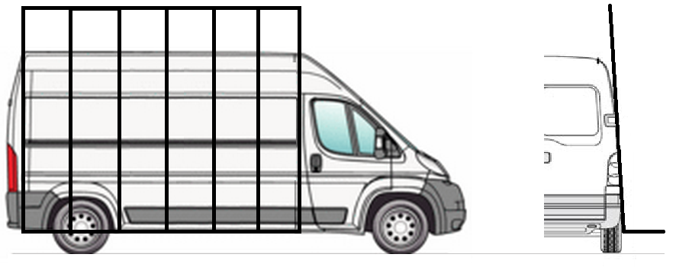

• Vérifier l’utilisation du véhicule utilitaire en répondant aux questions.

Données (sous format numérique – fichiers informatiques) Le véhicule utilitaire de l’entreprise est un BOXER, muni d’un pupitre extérieur amovible et d’un pupitre intérieur modulable.

RECAPITULATIF DES VITRAGES DES MURS-RIDEAUX MR1 et MR2.1

Type de vitrage : 4/12/44.2
Masse du verre : 2,5kg pour 1mm pour 1m².

 |  |  |  | Epaisseur cumulée totale de verre du double vitrage | ??? | mm |  |  |  |  |  |  | Epaisseur cumulée totale de verre du double vitrage | 12 | mm | 0

CORRIGE
 |  |  | arr. 100e |  |  | arr. 10e |  |  |  |  |  | arr. 100e |  |  | arr. 10e
REPERES | Lv | Hv | Surface | Qté | Masse par m2 | Masse d’un volume | Masse TOTALE |  | REPERES | Lv | Hv | Surface | Qté | Masse par m2 | Masse d’un volume | Masse TOTALE
 | mm | mm | m² |  | kg/m² | kg | kg |  |  | mm | mm | m² |  | kg/m² | kg | kg
 |  |  | (arrondir au 100e) |  |  |  |  |  |  |  |  | (arrondir au 100e)
MR1-D | 1,940 | ??? | ??? | ??? | ??? | ??? | ??? |  | MR1-D | 1,940 | 560 | 1.09 | 5 | 30 | 32.7 | 165.7 |  | 0 | 0 | 0 | 0 | 0 | 0
MR1-E | ??? | ??? | ??? | ??? | ??? | ??? | ??? |  | MR1-E | 1,778 | 560 | 1 | 6 | 30 | 30 | 180 | 0 | 0 | 0 | 0 | 0 | 0 | 0
MR1-F | 813.4 | 573.5 | ??? | ??? | ??? | ??? | ??? |  | MR1-F | 813.4 | 573.5 | 0.47 | 8 | 30 | 14.1 | 112.8 |  |  | 0 | 0 | 0 | 0 | 0
MR2.1-E | ??? | ??? | ??? | ??? | ??? | ??? | ??? |  | MR2.1-E | 1,778 | 560 | 1 | 12 | 30 | 30 | 360 | 0 | 0 | 0 | 0 | 0 | 0 | 0
MR2.1-F | 813.4 | 573.5 | ??? | ??? | ??? | ??? | ??? |  | MR2.1-F | 813.4 | 573.5 | 0.47 | 16 | 30 | 14.1 | 225.6 |  |  | 0 | 0 | 0 | 0 | 0 | 0

UTILISATION DU VEHICULE : |  |  |  |  |  |  |  |  | UTILISATION DU VEHICULE :

 |  |  | Charge utile du véhicule | ??? | kg |  |  |  |  |  |  | Charge utile du véhicule | 1500 | kg |  | 0
 |  |  | Charge totale des vitrages | ??? | kg arrondi au 10e |  |  |  |  |  |  | Charge totale des vitrages | 1044.1 | kg arrondi au 10e |  | 0
 |  |  | Longueur pièce d’appui utilisée | ??? | mm |  |  |  |  |  |  | Longueur pièce d’appui utilisée | 300 | mm |  | 0
 |  |  | Quantité maximum | ??? | volumes |  |  |  |  |  |  | Quantité maximum | 12 | volumes |  | 0
 |  |  | Peut-on utiliser le véhicule en toute sécurité ? | ??? | OUI |  |  |  |  |  |  | Peut-on utiliser le véhicule en toute sécurité ? | OUI | OUI |  | 0 | 0
 |  |  |  |  | NON
 |  |  |  |  | ???

ETUDE 11 PLANNING
N°11 Planifier la mise en œuvre des façades rideaux - 82pts |  |  |  |  |  |  | 0.0 |  |  | /82

 |  |  |  |  |  |  | 82.0 |  |  | Erreurs
Vous assistez le conducteur de travaux de votre entreprise dans la planification de la mise en œuvre des murs-rideaux MR1 à MR10 soit 13 ensembles (façade Parc Beaumont). Il vous demande de compléter le planning de pose en prenant en compte les éléments ci-dessous.
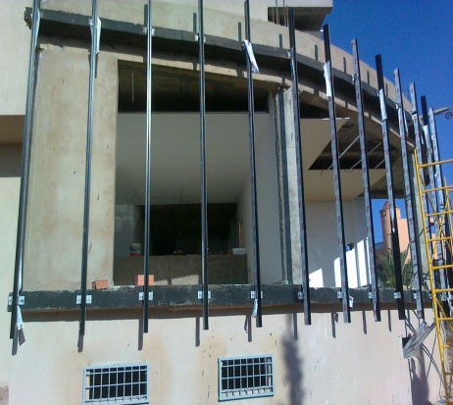

Données :
- Système de pose de face (on pose toutes les épines puis toutes les traverses).
- Le débit des épines commence le jeudi 4 septembre 2014.
- Les journées de travail sont de 7h, excepté le vendredi de 4h.
- Débit d’une épine ou d’une traverse (1 seul poste de débit) : 12 minutes.
- La pose des épines ne pourra débuter qu’à partir du mercredi 10 septembre.
- Temps de pose d’une épine : 42 minutes.
- Temps de pose d’une traverse : 12 minutes.
- Les vitrages peuvent être posés après la pose d’au moins 20 traverses.
- Temps de pose d’un vitrage : 12 minutes.

QUANTITATIF ELEMENTS A POSER :
* Epines : | 70
* Traverses : | 285
* Vitrages : | 260

 |  | PLANNING FABRICATION ET POSE |  |  | Sep-14 |  |  |  |  |  |  |  |  |  |  |  |  |  |  |  |  |  |  |  |  |  |  | Oct-14
 |  |  |  |  | L | M | M | J | V | L | M | M | J | V | L | M | M | J | V | L | M | M | J | V | L | M | M | J | V | L | M | M | total
 |  |  |  |  | 1 | 2 | 3 | 4 | 5 | 8 | 9 | 10 | 11 | 12 | 15 | 16 | 17 | 18 | 19 | 22 | 23 | 24 | 25 | 26 | 29 | 30 | 1 | 2 | 3 | 6 | 7 | 8
 |  | FABRICATION | Epines | durée débit (h)
 |  |  |  | quantité débitée
 |  |  | Traverses | durée débit (h)
 |  |  |  | quantité débitée
 |  | POSE | Epines | durée de pose (h)
 |  |  |  | quantité posée
 |  |  | Traverses | durée de pose (h)
 |  |  |  | quantité posée
 |  |  | Vitrage | durée de pose (h)
 |  |  |  | quantité posée
 |  | 2014-09-22 | 2014-09-23 | 2014-09-24 | 2014-09-25 | 2014-09-26 | 2014-09-29 | 2014-09-30 | 2014-10-01 | 2014-10-02 | 2014-10-03 | 2014-10-06 | 2014-10-07 | 2014-10-08 | ???
 |  |  | Date de fin de chantier : | ???

 |  | PLANNING FABRICATION ET POSE |  |  | Sep-14 |  |  |  |  |  |  |  |  |  |  |  |  |  |  |  |  |  |  |  |  |  |  | Oct-14
 |  |  |  |  | L | M | M | J | V | L | M | M | J | V | L | M | M | J | V | L | M | M | J | V | L | M | M | J | V | L | M | M | total
 |  |  |  |  | 1 | 2 | 3 | 4 | 5 | 8 | 9 | 10 | 11 | 12 | 15 | 16 | 17 | 18 | 19 | 22 | 23 | 24 | 25 | 26 | 29 | 30 | 1 | 2 | 3 | 6 | 7 | 8
CORRIGE
 |  | FABRICATION | Epines | durée débit (h) |  |  |  | 7 | 4 | 3 |  |  |  |  |  |  |  |  |  |  |  |  |  |  |  |  |  |  |  |  |  |  | 70
 |  |  |  | quantité débitée |  |  |  | 35 | 20 | 15
 |  |  | Traverses | durée débit (h) |  |  |  |  |  | 4 | 7 | 7 | 7 | 7 | 7 | 7 | 7 | 4 |  |  |  |  |  |  |  |  |  |  |  |  |  |  | 285
 |  |  |  | quantité débitée |  |  |  |  |  | 20 | 35 | 35 | 35 | 35 | 35 | 35 | 35 | 20
 |  | POSE | Epines | durée de pose (h) |  |  |  |  |  |  |  | 7 | 7 | 4 | 7 | 7 | 7 | 7 | 3 |  |  |  |  |  |  |  |  |  |  |  |  |  | 70
 |  |  |  | quantité posée |  |  |  |  |  |  |  | 10 | 10 | 6 | 10 | 10 | 10 | 10 | 4
 |  |  | Traverses | durée de pose (h) |  |  |  |  |  |  |  |  |  |  |  |  |  |  | 1 | 7 | 7 | 7 | 7 | 4 | 7 | 7 | 7 | 3 |  |  |  |  | 285
 |  |  |  | quantité posée |  |  |  |  |  |  |  |  |  |  |  |  |  |  | 5 | 35 | 35 | 35 | 35 | 20 | 35 | 35 | 35 | 15
 |  |  | Vitrage | durée de pose (h) |  |  |  |  |  |  |  |  |  |  |  |  |  |  |  | 3 | 7 | 7 | 7 | 7 | 7 | 7 | 7 |  |  |  |  |  | 260
 |  |  |  | quantité posée |  |  |  |  |  |  |  |  |  |  |  |  |  |  |  | 15 | 35 | 35 | 35 | 35 | 35 | 35 | 35
 |  |  |  |  |  |  |  | 0 | 0 | 0 |  |  |  |  |  |  |  |  |  |  |  |  |  |  |  |  |  |  |  |  |  |  | 0
 |  |  |  |  |  |  |  | 0 | 0 | 0 |  |  |  |  |  |  |  |  |  |  |  |  |  |  |  |  |  |  |  |  |  |  | 0
 |  |  |  |  |  |  |  |  |  | 0 | 0 | 0 | 0 | 0 | 0 | 0 | 0 | 0 |  |  |  |  |  |  |  |  |  |  |  |  |  |  | 0
 |  |  | Date de fin de chantier : | 2014-10-02 |  |  |  |  | 0 | 0 | 0 | 0 | 0 | 0 | 0 | 0 | 0 | 0 |  |  |  |  |  |  |  |  |  |  |  |  |  |  | 0
 |  |  |  |  |  |  |  |  |  |  |  | 0 | 0 | 0 | 0 | 0 | 0 | 0 | 0 |  |  |  |  |  |  |  |  |  |  |  |  |  | 0
 |  |  |  |  |  |  |  |  |  |  |  | 0 | 0 | 0 | 0 | 0 | 0 | 0 | 0
 |  |  |  |  |  |  |  |  |  |  |  |  |  |  |  |  |  |  | 0 | 0 | 0 | 0 | 0 | 0 | 0 | 0 | 0 | 0
 |  |  |  |  |  |  |  |  |  |  |  |  |  |  |  |  |  |  | 0 | 0 | 0 | 0 | 0 | 0 | 0 | 0 | 0 | 0
 |  |  |  |  |  |  |  |  |  |  |  |  |  |  |  |  |  |  |  | 0 | 0 | 0 | 0 | 0 | 0 | 0 | 0
 |  |  |  |  |  |  |  |  |  |  |  |  |  |  |  |  |  |  |  | 0 | 0 | 0 | 0 | 0 | 0 | 0 | 0
 |  |  |  |  |  |  |  |  |  |  |  |  |  |  |  |  |  |  |  |  |  |  |  |  |  |  |  |  |  |  |  |  | 0

ETUDE 12 MODE OPERATOIRE
N°12 Mode opératoire de pose du mur-rideau MR1 - 29 pts |  |  | 0.0 | /29

 |  |  | 29.0 | Erreurs
Vous intervenez sur la pose du mur-rideau MR 1 avec une équipe de 2 ouvriers. La mise en place de l’ossature se fera pièce par pièce sur chantier avec une pose de face. Afin de préparer votre intervention sur le chantier, votre responsable vous demande de donner le mode opératoire de pose.

MR type grille MX de chez TECHNAL, trame verticale.

Phases à prévoir (non ordonnées) : |  | Numéro | Phase |  | Matériel spécifique nécessaire | Numéro | Phase | Matériel spécifique nécessaire
Manutention des vitrages | Perforateur, scellement chimique, clés | 1 | Implantation des fixations |  | ??? | 1 | Implantation des fixations | Niveau laser |  | 0
Mise en place des raccords dans les traverses | Visseuse, butyl | 2 | ??? |  | ??? | 2 | Positionner, régler et fixer les éléments de fixation | Perforateur, scellement chimique, clés | 0 | 0
Mise en position et fixation des traverses sur l’épine file 1-2 | Perceuse, boulons | 3 | ??? |  | ??? | 3 | Mise en place épine file 1-2 | Perceuse, boulons | 0 | 0
Mise en position et fixation des traverses sur l’épine file 2-3 | Niveau laser | 4 | ??? |  | ??? | 4 | Mise en place épines file 2-3 | Perceuse, boulons | 0 | 0
Implantation des fixations | Gants | 5 | ??? |  | ??? | 5 | Mise en place des raccords dans les traverses | Visseuse, butyl | 0 | 0
Positionner, régler et fixer les éléments de fixation | Butyl | 6 | ??? |  | ??? | 6 | Mise en position et fixation des traverses sur l’épine file 1-2 | Visseuse, butyl | 0 | 0
Mise en place épine file 1-2 | Visseuse | 7 | ??? |  | ??? | 7 | Mise en position et fixation des traverses sur l’épine file 2-3 | Visseuse, butyl | 0 | 0
Mise en place épines file 2-3 | Grue araignée, ventouses | 8 | ??? |  | ??? | 8 | Mise en place des joints cadre intérieur | Gants | 0 | 0
Mise en place des joints cadre intérieur | Maillet | 9 | ??? |  | ??? | 9 | Mise en place des joints casquette pour serreur | Gants | 0 | 0
Mise en place des joints casquette pour serreur | ??? | 10 | ??? |  | ??? | 10 | Mise en place des bouchons de liaisons | Butyl | 0 | 0
Mise en place des bouchons de liaisons |  | 11 | ??? |  | ??? | 11 | Manutention des vitrages | Gants | 0 | 0
Mise en place des remplissages |  | 12 | ??? |  | ??? | 12 | Mise en place des remplissages | Grue araignée, ventouses | 0 | 0
Mise en place des serreurs ponctuels |  | 13 | ??? |  | ??? | 13 | Mise en place des serreurs ponctuels | Visseuse | 0 | 0
Mise en place des joints pare-pluie sur les capots |  | 14 | ??? |  | ??? | 14 | Mise en place des joints pare-pluie sur les capots | Gants | 0 | 0
Mise en place des capots |  | 15 | ??? |  | ??? | 15 | Mise en place des capots | Maillet | 0 | 0 | 0
???

CORRIGE

